Bénin
 | Bénin - COURBE DES TAUX 12/05/2023

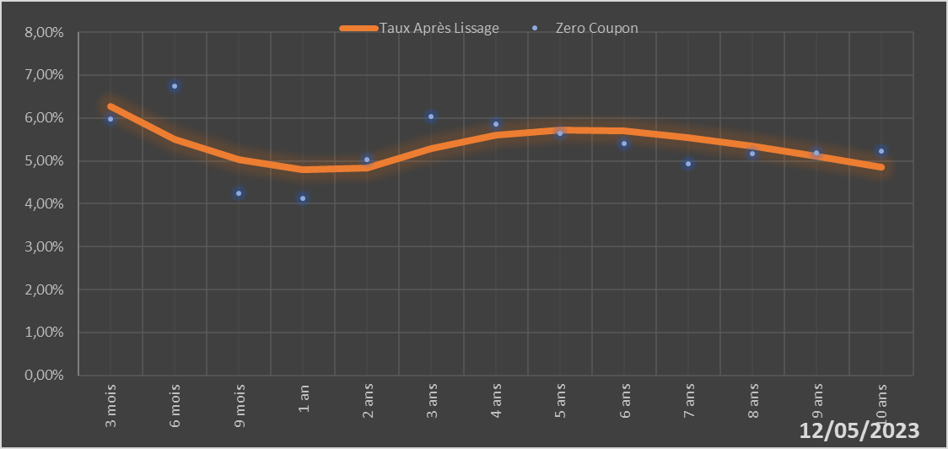

 |  | Maturité | Zero Coupon | Taux Après Lissage
 |  | 3 mois | 5.9724% | 6.2626%
 |  | 6 mois | 6.7520% | 5.4956%
 |  | 9 mois | 4.2368% | 5.0390%
 |  | 1 an | 4.1310% | 4.7963%
 |  | 2 ans | 5.0392% | 4.8427%
 |  | 3 ans | 6.0386% | 5.2903%
 |  | 4 ans | 5.8624% | 5.6067%
 |  | 5 ans | 5.6394% | 5.7269%
 |  | 6 ans | 5.4117% | 5.6911%
 |  | 7 ans | 4.9397% | 5.5504%
 |  | 8 ans | 5.1663% | 5.3463%
 |  | 9 ans | 5.1939% | 5.1083%
 |  | 10 ans | 5.2209% | 4.8562%

2023-05-12
oui

Bénin

Burkina
 | Burkina - COURBE DES TAUX 12/05/2023

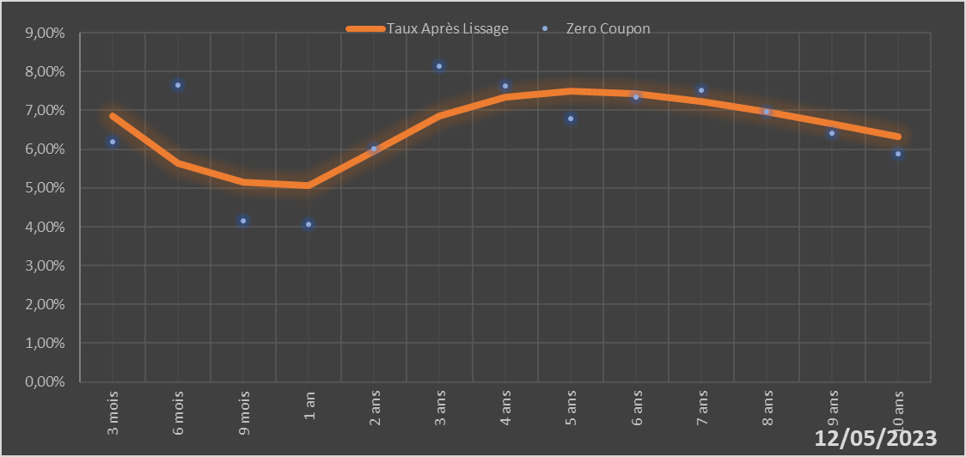

 |  | Maturité | Zero Coupon | Taux Après Lissage
 |  | 3 mois | 6.2001% | 6.8527%
 |  | 6 mois | 7.6536% | 5.6301%
 |  | 9 mois | 4.1612% | 5.1443%
 |  | 1 an | 4.0598% | 5.0600%
 |  | 2 ans | 6.0208% | 5.9516%
 |  | 3 ans | 8.1368% | 6.8465%
 |  | 4 ans | 7.6349% | 7.3312%
 |  | 5 ans | 6.7988% | 7.4910%
 |  | 6 ans | 7.3333% | 7.4329%
 |  | 7 ans | 7.5078% | 7.2380%
 |  | 8 ans | 6.9594% | 6.9629%
 |  | 9 ans | 6.4157% | 6.6461%
 |  | 10 ans | 5.8757% | 6.3128%

2023-05-12
oui

Burkina

Cote d'ivoire
 | Cote d'ivoire - COURBE DES TAUX 12/05/2023

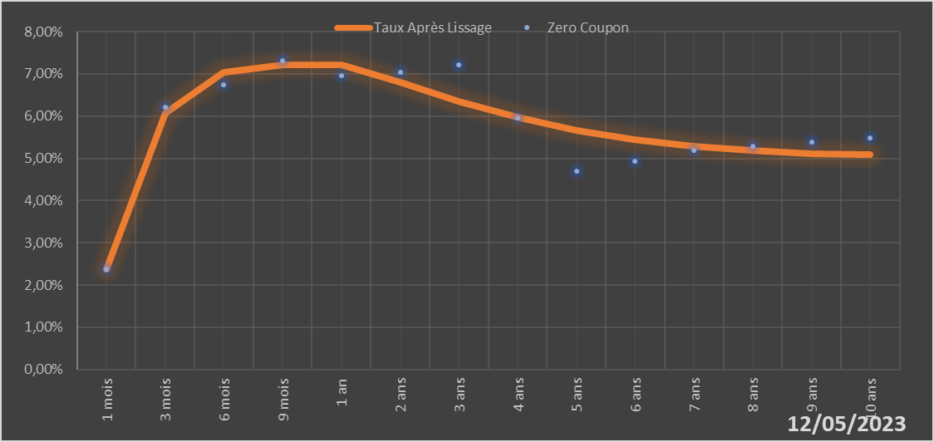

 |  | Maturité | Zero Coupon | Taux Après Lissage
 |  | 1 mois | 2.3744% | 2.3834%
 |  | 3 mois | 6.2123% | 6.0779%
 |  | 6 mois | 6.7349% | 7.0331%
 |  | 9 mois | 7.3124% | 7.2135%
 |  | 1 an | 6.9502% | 7.2079%
 |  | 2 ans | 7.0437% | 6.7997%
 |  | 3 ans | 7.2232% | 6.3448%
 |  | 4 ans | 5.9530% | 5.9652%
 |  | 5 ans | 4.6946% | 5.6684%
 |  | 6 ans | 4.9404% | 5.4459%
 |  | 7 ans | 5.1841% | 5.2865%
 |  | 8 ans | 5.2867% | 5.1795%
 |  | 9 ans | 5.3887% | 5.1154%
 |  | 10 ans | 5.4911% | 5.0861%

2023-05-12
oui

Cote d'ivoire

Guinée-Bissau
 | Guinée-Bissau - COURBE DES TAUX 12/05/2023

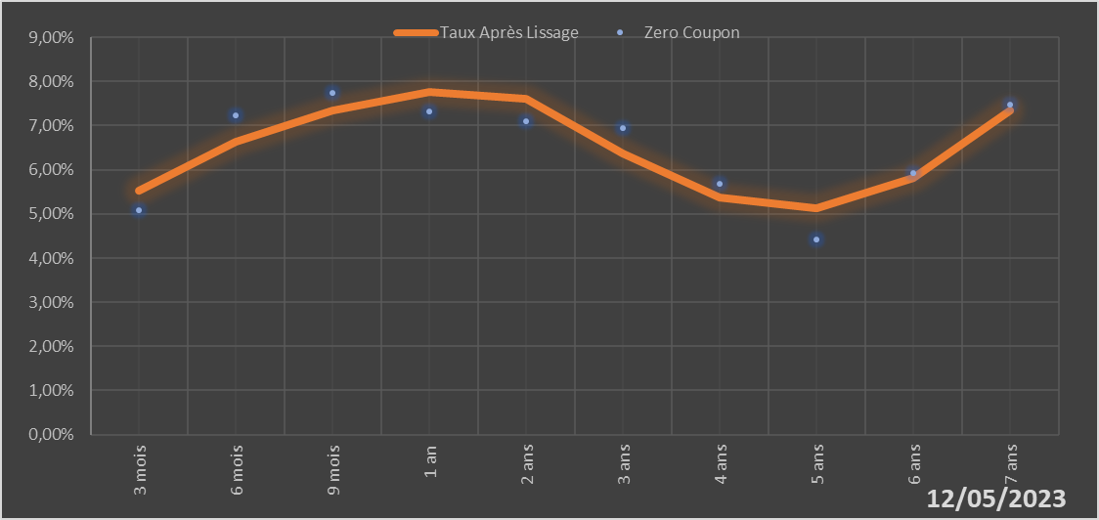

 |  | Maturité | Zero Coupon | Taux Après Lissage
 |  | 3 mois | 5.0890% | 5.5317%
 |  | 6 mois | 7.2355% | 6.6301%
 |  | 9 mois | 7.7327% | 7.3503%
 |  | 1 an | 7.3246% | 7.7702%
 |  | 2 ans | 7.0927% | 7.6175%
 |  | 3 ans | 6.9345% | 6.3693%
 |  | 4 ans | 5.6855% | 5.3642%
 |  | 5 ans | 4.4249% | 5.1375%
 |  | 6 ans | 5.9306% | 5.8183%
 |  | 7 ans | 7.4826% | 7.3443%

2023-05-12
oui

Guinée-Bissau

Mali
 | Mali - COURBE DES TAUX 12/05/2023

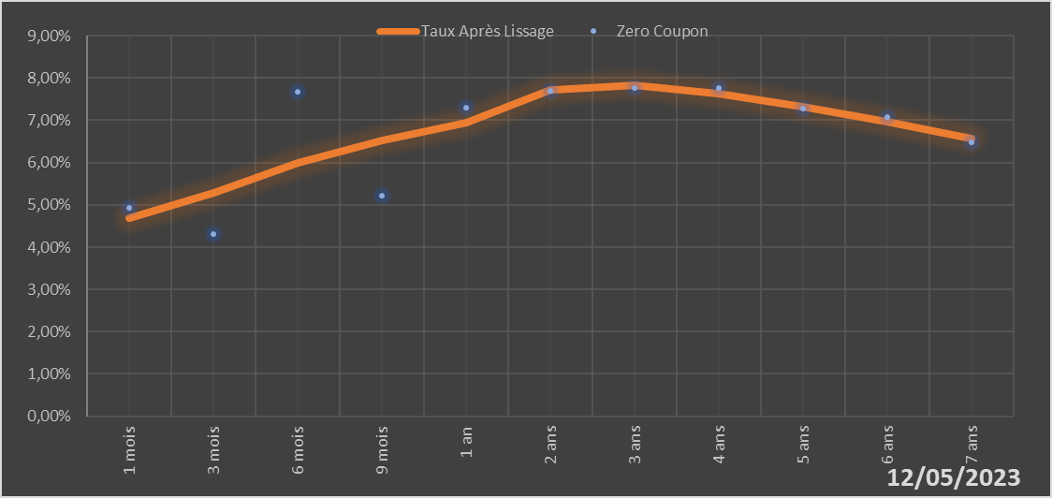

 |  | Maturité | Zero Coupon | Taux Après Lissage
 |  | 1 mois | 4.9243% | 4.6859%
 |  | 3 mois | 4.3027% | 5.2745%
 |  | 6 mois | 7.6830% | 5.9836%
 |  | 9 mois | 5.2054% | 6.5243%
 |  | 1 an | 7.3025% | 6.9331%
 |  | 2 ans | 7.6873% | 7.7270%
 |  | 3 ans | 7.7599% | 7.8235%
 |  | 4 ans | 7.7557% | 7.6340%
 |  | 5 ans | 7.2696% | 7.3217%
 |  | 6 ans | 7.0685% | 6.9572%
 |  | 7 ans | 6.4747% | 6.5750%

2023-05-12
oui

Mali

Niger
 | Niger - COURBE DES TAUX 12/05/2023

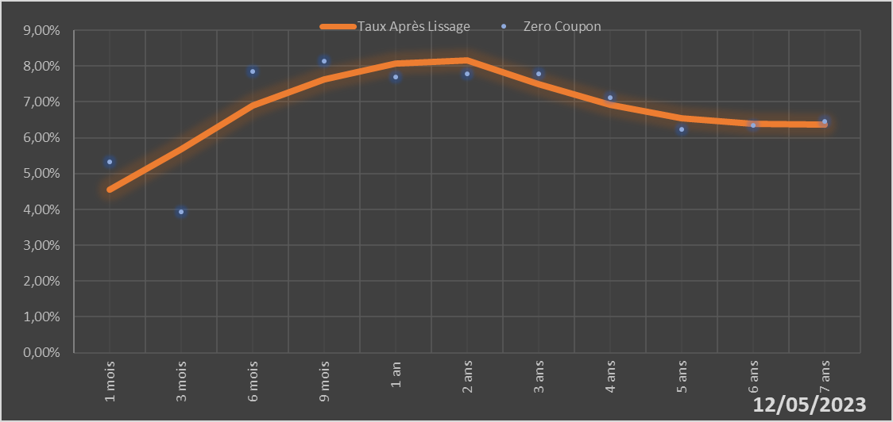

 |  | Maturité | Zero Coupon | Taux Après Lissage
 |  | 1 mois | 5.3171% | 4.5436%
 |  | 3 mois | 3.9411% | 5.6860%
 |  | 6 mois | 7.8453% | 6.8889%
 |  | 9 mois | 8.1433% | 7.6370%
 |  | 1 an | 7.6878% | 8.0644%
 |  | 2 ans | 7.7918% | 8.1617%
 |  | 3 ans | 7.7910% | 7.4960%
 |  | 4 ans | 7.1229% | 6.9124%
 |  | 5 ans | 6.2373% | 6.5540%
 |  | 6 ans | 6.3545% | 6.3904%
 |  | 7 ans | 6.4669% | 6.3646%

2023-05-12
oui

Niger

Sénégal
 | Sénégal - COURBE DES TAUX 12/05/2023

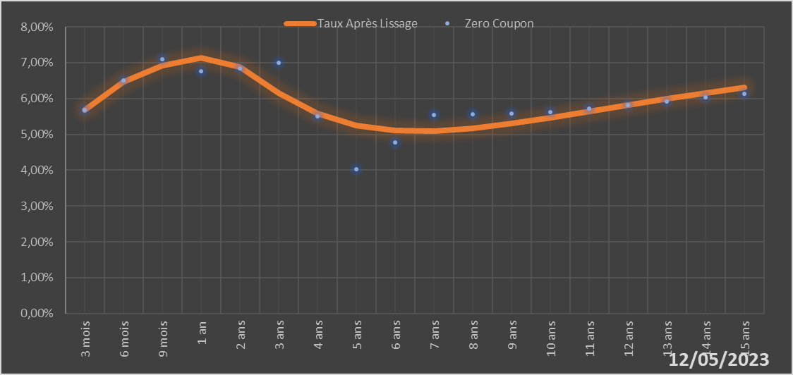
 |  | Maturité | Zero Coupon | Taux Après Lissage
 |  | 3 mois | 5.6834% | 5.6800%
 |  | 6 mois | 6.5068% | 6.4675%
 |  | 9 mois | 7.1030% | 6.9211%
 |  | 1 an | 6.7628% | 7.1409%
 |  | 2 ans | 6.8403% | 6.8793%
 |  | 3 ans | 7.0006% | 6.1521%
 |  | 4 ans | 5.5095% | 5.5781%
 |  | 5 ans | 4.0241% | 5.2425%
 |  | 6 ans | 4.7804% | 5.1017%
 |  | 7 ans | 5.5423% | 5.0961%
 |  | 8 ans | 5.5650% | 5.1770%
 |  | 9 ans | 5.5886% | 5.3097%
 |  | 10 ans | 5.6132% | 5.4705%
 |  | 11 ans | 5.7134% | 5.6437%
 |  | 12 ans | 5.8159% | 5.8194%
 |  | 13 ans | 5.9211% | 5.9915%
 |  | 14 ans | 6.0295% | 6.1564%
 |  | 15 ans | 6.1415% | 6.3120%

2023-05-12
oui

Sénégal

Togo
 | Togo - COURBE DES TAUX 12/05/2023

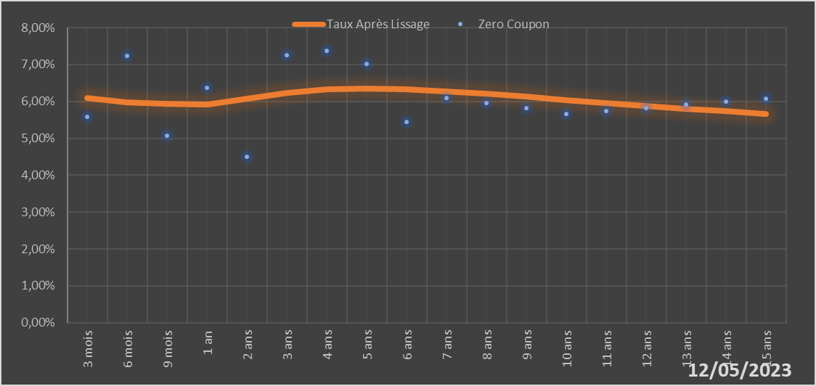
 |  | Maturité | Zero Coupon | Taux Après Lissage
 |  | 3 mois | 5.5811% | 6.0986%
 |  | 6 mois | 7.2412% | 5.9776%
 |  | 9 mois | 5.0716% | 5.9282%
 |  | 1 an | 6.3754% | 5.9234%
 |  | 2 ans | 4.4985% | 6.0743%
 |  | 3 ans | 7.2462% | 6.2363%
 |  | 4 ans | 7.3812% | 6.3258%
 |  | 5 ans | 7.0103% | 6.3492%
 |  | 6 ans | 5.4443% | 6.3259%
 |  | 7 ans | 6.0971% | 6.2727%
 |  | 8 ans | 5.9558% | 6.2021%
 |  | 9 ans | 5.8120% | 6.1227%
 |  | 10 ans | 5.6658% | 6.0401%
 |  | 11 ans | 5.7467% | 5.9580%
 |  | 12 ans | 5.8268% | 5.8787%
 |  | 13 ans | 5.9070% | 5.8036%
 |  | 14 ans | 5.9879% | 5.7331%
 |  | 15 ans | 6.0699% | 5.6677%

2023-05-12
oui

Togo

